关系图
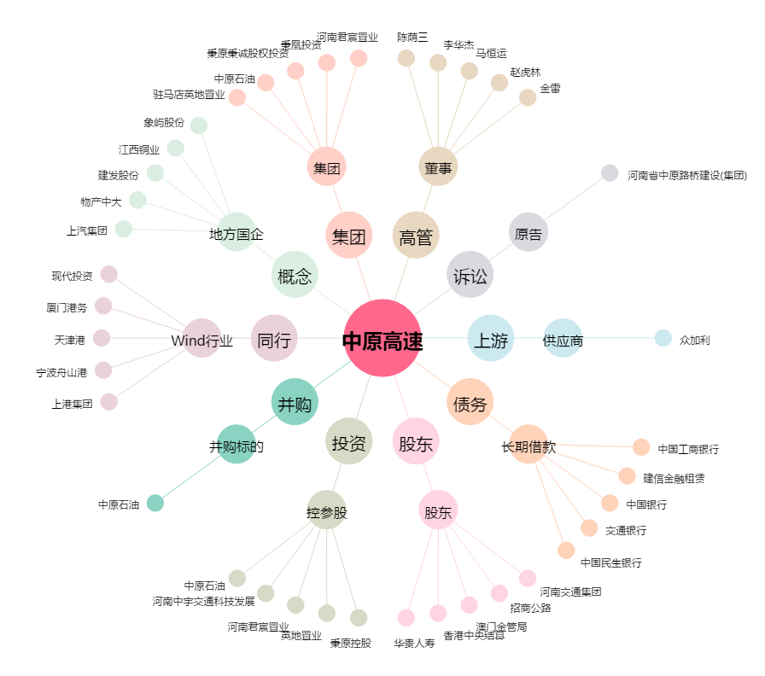
中原高速[600020.SH] - 关系概览图

